IO
讲讲Netty的特点
 | 高并发 | Netty是一款基于NIO（Nonblocking I/O，非阻塞IO）开发的网络通信框架，对比于BIO（Blocking I/O，阻塞IO），他的并发性能得到了很大提高 。
 | 传输快 | Netty的传输快其实也是依赖了NIO的一个特性——零拷贝。
 | 封装好 | Netty封装了NIO操作的很多细节，提供易于使用的API。

BIO:
 | 同步阻塞的IO，就是Socket编程，这种方式是有一个阻塞的模型的，通过Client和Server建立连接，（需要3次握手，很耗费性能。）
 | 实现流程：
 |  | 服务端先启动，服务端里有一个accept方法，整个程序在这里阻塞着，
 |  | 客服端发起一次请求
 |  | 服务端接收到请求开启一个线程继续阻塞，线程处理客户端发起请求的任务。

 | 应用场景：适用于连接数比较小且固定的架构，这种方式对服务器要求比较高；并发局限于应用；jdk1.4以前的唯一选择，但是程序简单易懂

NIO:
 | 同步非阻塞的IO，NIO的理念就是通过一个通过服务端的Selector（选择器）处理所有的Client。
 | Server上的SocketChannel管道 和 Client上的SocketChannel管道注册到Selector（选择器）上，
 | 然后轮训Selector，不管Client还是Server上的都轮训这些通道，看管道的状态，Connect,Accept,Read,Write的时候做什么处理，

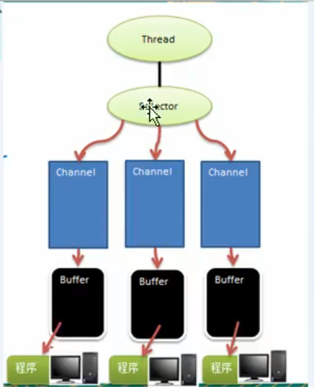
 | 应用场景：适用于连接数比较多且连接比较短（轻操作）的架构，比如聊天服务器，并发局限于应用；编程比较复杂，jdk1.4开始支持
 | 三大核心介绍
 | Buffer（缓存）
 |  | 可以读写数据的内存块（底层是数组）
 |  | Mark：标记
 |  | position：当前数组的索引
 |  | limit：最大读/写的当前终点（可变化）
 |  | capacity：容量（不可变）

 | Channel（管道，Socket）
 |  | NIO中的管道是双向的，可读可写，BIO中的FileInputStream只能读
 |  | Channel是一个接口
 |  | 常用类：
 |  |  | FileChannel:用于文件数据读写
 |  |  | DatagramChannel：UDP的数据读写
 |  |  | ServerSocketChannel：TCP
 |  |  | SocketChannel：TCP

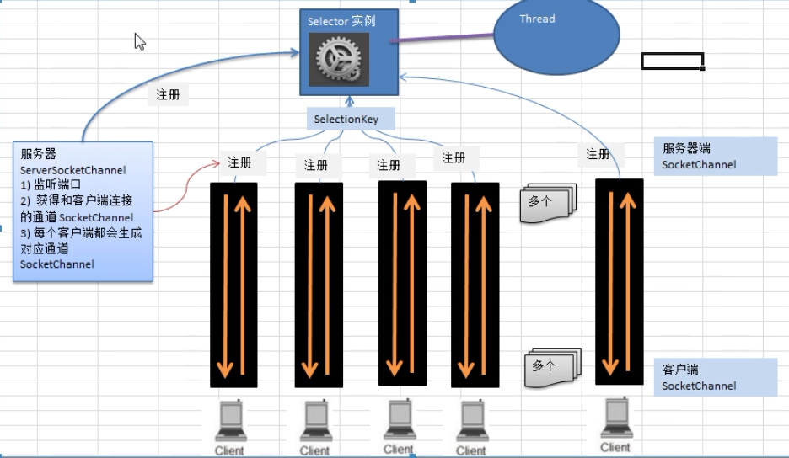

 | Selector（选择器，多路复用）
 |  | 1 每个channel都会对应一个buffer
 |  | 2 selector对应一个线程，一个线程对应多个channel（连接）
 |  | 3 channel需要注册到selector
 |  | 4 程序切换到哪个channel是有事件Event决定
 |  | 5 Selector会根据不同的事件，在各个管道上切换
 |  | 6 Buffer就是一个内存块，底层是有一个数组
 |  | 7 数据的读写是通过Buffer，BIO是单工，NIO双工，但是需要通过flip方法切换
 |  | 8 channel是双向的
 |  | selector相关方法
 |  |  | selector.select()：阻塞
 |  |  | selector.select(1000)：阻塞1000毫秒，在1000毫秒后返回
 |  |  | selector.wakeup()：唤醒selector
 |  |  | selector.selectNow()：不阻塞，立马返回

 |  | 通过selectKey来获取channel

BIO,NIO区别
 | BIO以流的方式处理数据，NIO以块的方式处理（buffer）效率比BIO高
 | BIO是阻塞的，NIO是非阻塞的
 | BIO基于字节流和字符流操作，NIO基于Channel管道操和buffer缓冲区进行操作

AIO：
 | 异步非阻塞的，有一个线程组，Selector介入轮训的过程不需要代码来实现，内部已经封装好了，如果请求进来了通过内部某一个线程组进行接入，
 | 通过创建一个对象Handel来处理Client的请求。如果要处理多个Client的请求需要用递归的操作，通过Handel来读写
 | 应用场景：适用于连接数比较多且连接比较长（重操作）的架构，比较相册服务器，充分调用OS参与并发操作，编程比较复杂，jdk7开始支持；

粘包： | 由于TCP是不会出现丢包的，所以这一个数据包中包含了发送端发送的两个数据包的信息，这种现象即为粘包

拆包： | 接收端收到了两个数据包，但是这两个数据包要么是不完整的

粘包、拆包发生原因
 | 要发送的数据大于TCP发送缓冲区剩余空间大小，将会发生拆包
 | 待发送数据大于MSS（最大报文长度），TCP在传输前将进行拆包。
 | 要发送的数据小于TCP发送缓冲区的大小，TCP将多次写入缓冲区的数据一次发送出去，将会发生粘包。
 | 接收数据端的应用层没有及时读取接收缓冲区中的数据，将发生粘包。

粘包、拆包解决办法
 | 发送端给每个数据包添加包首部，首部中应该至少包含数据包的长度，这样接收端在接收到数据后，通过读取包首部的长度字段，便知道每一个数据包的实际长度了。
 | 发送端将每个数据包封装为固定长度（不够的可以通过补0填充），这样接收端每次从接收缓冲区中读取固定长度的数据就自然而然的把每个数据包拆分开来。
 | 可以在数据包之间设置边界，如添加特殊符号，这样，接收端通过这个边界就可以将不同的数据包拆分开。

RPC
RPC
 | 远程过程调用
 | 消费方通过服务方提供的接口使用动态代理获取代理对象
 | 然后调用代理对象的方法，代理对象在内部进行远程调用，获得计算结果
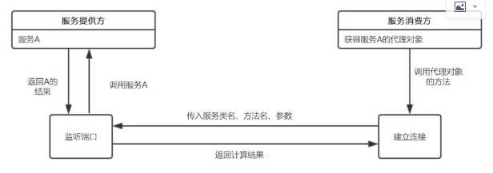

 | 主要有服务提供方暴露服务
 | 服务消费方获取代理对象
 | 代理对象与服务提供方建立远程连接

 | 暴露服务
 |  | 建立ServerSocket服务，并监听指定端口
 |  | 当有远程连接建立时，创建一个线程，在线程中从输入流中依次读取方法名、参数类型、参数值等信息
 |  |  | ，并根据方法名和参数执行实例对象service中对应的方法，获得返回结果
 | 代理工厂
 |  | 消费方获取代理对象，使用JDK的动态代理API，传入接口类名。生成代理对象的时候，需要传入一个实现了InvocationHandler的对象

 | 代理对象建立远程连接
 |  | 这个Handler中重写了invoke方法，实现代理对象的方法与服务提供方建立连接并获得返回结果

netty
Netty 是什么
 | JBoss的开源框架，基于事件（链接，断开，读，写等操作）驱动的网络应用框架
 | Netty 是一款基于 NIO（Nonblocking I/O，非阻塞IO）开发的网络通信框架
 | 阿里分布式服务框架 Dubbo，默认使用 Netty 作为基础通信组件，还有 RocketMQ 也是使用 Netty 作为通讯的基础。
 | https://blog.csdn.net/pcceo1/article/details/95899920
 | 结构：
 | netty
 | nio
 | jdk
 | tcp/ip
 | 用到Netty的场景
 | 分布式系统中，远程调用，异步高性能的RPC框架

Netty 的特点是什么？
 | IO 线程模型：Netty 是一款基于 NIO
 | 内存零拷贝：Netty 的传输依赖于零拷贝特性，尽量减少不必要的内存拷贝，实现了更高效率的传输。DirectByteBuffer
 | 内存池设计：申请的内存可以重用，主要指直接内存。内部实现是用一颗二叉查找树管理内存分配情况。
 |  | PooledByteBufAllocator来执行ByteBuf的分配，但是最终的内存分配工作被委托给PoolArena
 | 线程串形化处理读写：避免使用锁带来的性能开销。
 | 高性能序列化协议：支持 protobuf 等高性能序列化协议。

Netty 内存池原理PoolArena
 | Netty通常用于高并发系统，所以各个线程进行内存分配时竞争不可避免，会影响内存分配的效率，
 | Netty允许使用者创建多个分配器（poolArena）来分离锁，提高内存分配效率，当然是以内存来作为代价的。
 | 通过PooledByteBufAllocator构造子中的nHeapArena参数来执行Arena的数量

Netty中如何保证异步串行无锁化
 | 外部线程调用EventLoop或者channel的一些方法的时候，都会调用InEventLoop()方法检查当前线程是否是NioEventloop中的线程
 | 如果是外部线程，就会将外部线程的的所有操作封装成为一个task，放进EventLoop的MPSCQ里面，依次执行

高性能序列化协议protobuf
 | protobuf每个字段我们都用tag|value的方式来存储的
 |  | 小：在tag当中记录两种信息，一个是value对应的字段的编号，另一个是value的数据类型（比如是整形还是字符串等）
 |  |  | json中的key是字符串，每个字符就会占据一个字节，所以像name这个key就会占据4个字节，但在protobuf中，tag使用二进制进行存储，一般只会占据一个字节
 |  | 快：因为tag|leg|value来存储，其中的leg记录了字符串的长度，而不同的数据类型有不同的大小，比如value是bool型，
 |  |  | 我们就知道肯定占了一个字节，程序从leg后面直接读一个字节就可以解析出value，非常快，
 |  |  | 而json则需要进行字符串解析才可以办到。

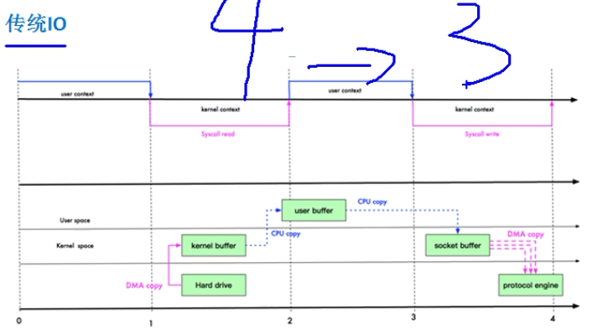
什么是 Netty 的零拷贝？DirectByteBuffer
 | 没有CPU拷贝
 | 常用的零拷贝有MMAP(内存映射）和sendfile。
 | DMA:直接内存拷贝，不适用CPU
 | 传统的读写：4次拷贝
 |  | 1 磁盘上的数据通过DMA拷贝到内核缓冲区，
 |  | 2 通过CPU拷贝到用户缓存，用户对数据进行修改，
 |  | 3 然后通过CPU拷贝到socket buffer，
 |  | 4 再通过DMA拷贝到协议引擎中

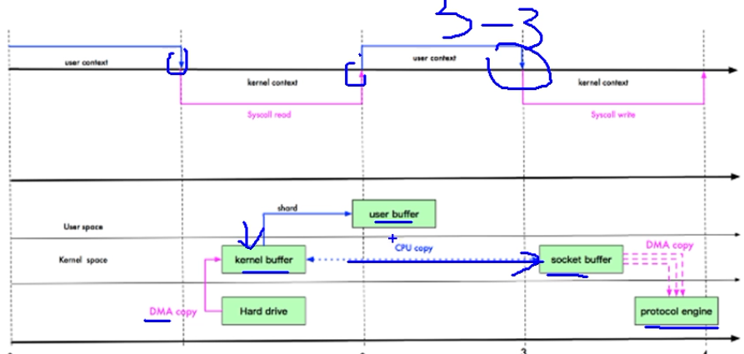
 | mmap：3次拷贝，将文件映射到内核缓冲区中，同时，用户空间可以共享内核空间的数据。
 |  | 在进行网络传输时，可以减少内核空间到用户空间的拷贝次数

 |  | 1 磁盘上的数据通过DMA拷贝到内核缓冲区，
 |  | 2 因为用户空间可以共享内核空间的数据
 |  |  | 所以直接在内核空间中修改，再通过CPU拷贝到socketbuffer
 |  | 3 再通过DMA拷贝到协议引擎中

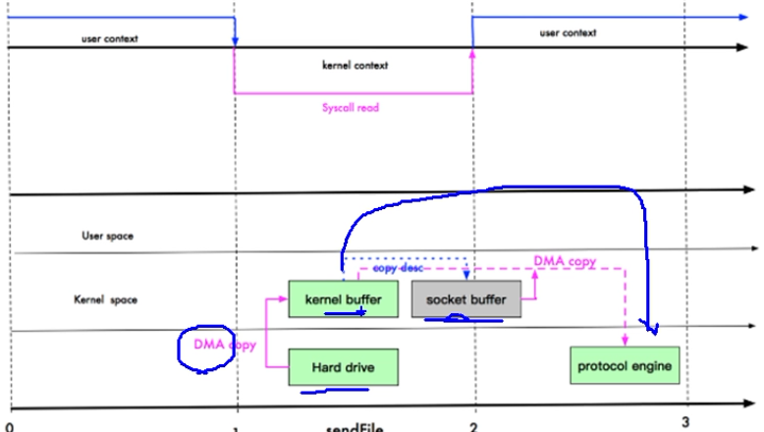
 | sendFile，2次拷贝（0拷贝）
 |  | 采用 DIRECT BUFFERS，使用堆外直接内存进行 Socket 读写，
 |  |  | 不需要CPU进行字节缓冲区的二次拷贝。
 |  | 1 磁盘上的数据通过DMA拷贝到内核缓冲区，
 |  | 2 内核缓冲区DMA拷贝到协议引擎
 |  | 注意：其实还是有一次CPU拷贝的，内核缓冲区到socketbuffer
 |  |  | 只是拷贝信息很少，比如length，offset，可以忽略

堆外内存
 | 对象分配在Java虚拟机的堆以外的内存，这些内存直接受操作系统管理（而不是虚拟机），
 |  | 这样做的结果就是能够在一定程度上减少垃圾回收对应用程序造成的影响，NIO包下ByteBuffer来创建堆外内存。

为什么使用堆外内存
 | 减少了垃圾回收
 |  | 使用堆外内存的话，堆外内存是直接受操作系统管理( 而不是虚拟机 )。这样做的结果就是能保持一个较小的堆内内存，以减少垃圾收集对应用的影响。
 | 提升复制速度(io效率)
 |  | 堆内内存由JVM管理，属于“用户态”；而堆外内存由OS管理，属于“内核态”。
 |  | 如果从堆内向磁盘写数据时，数据会被先复制到堆外内存，即内核缓冲区，然后再由OS写入磁盘，使用堆外内存避免了这个操作。

堆外内存申请
 | JDK的ByteBuffer类提供了一个接口allocateDirect(int capacity)进行堆外内存的申请，底层通过unsafe.allocateMemory(size)实现。

Netty 和 Tomcat 的区别？
 | 作用不同：
 |  | Tomcat 是 Servlet 容器，可以视为 Web 服务器
 |  | Netty 是异步事件驱动的网络应用程序框架和工具用于简化网络编程，例如TCP(传输控制协议)和UDP套接字服务器。
 | 协议不同：
 |  | Tomcat 是基于 http 协议的 Web 服务器
 |  | Netty 能通过编程自定义各种协议，因为 Netty 本身自己能编码/解码字节流，所有 Netty 可以实现，
 |  |  | HTTP 服务器、FTP 服务器、UDP 服务器、RPC 服务器、WebSocket 服务器、Redis 的 Proxy 服务器、MySQL 的 Proxy 服务器等等

Netty 中有那种重要组件？
 | Channel：Netty 网络操作抽象类，它除了包括基本的 I/O 操作，如 bind、connect、read、write 等。
 | EventLoop：主要是配合 Channel 处理 I/O 操作，用来处理连接的生命周期中所发生的事情。
 | ChannelFuture：Netty 框架中所有的 I/O 操作都为异步的，因此我们需要 ChannelFuture 的 addListener()注册一个
 |  | ChannelFutureListener 监听事件，当操作执行成功或者失败时，监听就会自动触发返回结果。
 | ChannelHandler：充当了所有处理入站和出站数据的逻辑容器。ChannelHandler 主要用来处理各种事件，
 |  | 这里的事件很广泛，比如可以是连接、数据接收、异常、数据转换等。
 | ChannelPipeline：为 ChannelHandler 链提供了容器，当 channel 创建时，就会被自动分配到它专属的 ChannelPipeline，这个关联是永久性的。

Netty 发送消息有几种方式？
 | 直接写入 Channel 中，消息从 ChannelPipeline 当中尾部开始移动；
 | 写入和 ChannelHandler 绑定的 ChannelHandlerContext 中，消息从 ChannelPipeline 中的下一个 ChannelHandler 中移动。

默认情况 Netty 起多少线程？何时启动？
 | Netty 默认是 CPU 处理器数的两倍，bind 完之后启动。

Netty 支持哪些心跳类型设置？
 | readerIdleTime：为读超时时间（即测试端一定时间内未接受到被测试端消息）。
 | writerIdleTime：为写超时时间（即测试端一定时间内向被测试端发送消息）。
 | allIdleTime：所有类型的超时时间。

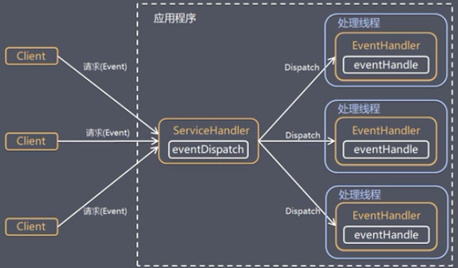
netty线程模型
 | 传统阻塞的IO线程模型
 | Reactor模型

Reactor模式（反应，分发）
 | 通过IO复用监听每个请求的事件，然后分发给某个线程，网络服务高并发处理框架
 | 多个请求同时传给ServiceHandler
 | ServiceHandler处理传入的多个请求，并将它们同步分派到相应的处理线程
 | 根据Reactor的数量和处理资源池线程不同分为3种类型：
 |  | 单线程
 |  | 多线程
 |  | 主从多线程（netty）

Reactor单线程（NIO）群聊例子
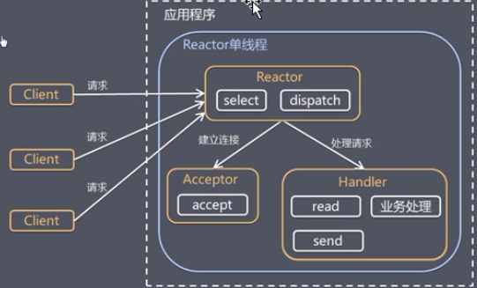

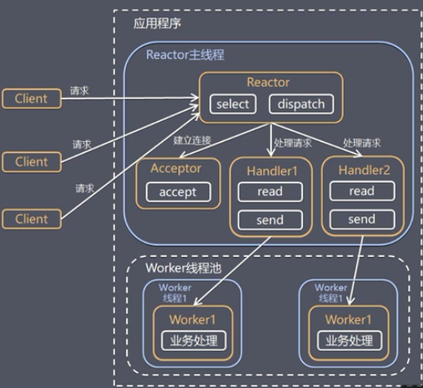
Reactor多线程（NIO）
 | 1.Reactor对象通过select监控客户端请求事件，收到事件后，通过dispatch进行分发
 | 2.如果建立链接请求，则由acceptor通过accept处理链接请求，创建一个Handler对象
 |  | 处理完成连接后的各种事件
 | 3.如果不是链接请求，则由reactor分发调用连接对应的Handler来处理
 | 4.Handler只负责响应事件，不做具体的业务处理，通过read读取数据后，会分发给后面的worker
 |  | 线程池的某个线程处理业务
 | 5.worker线程池分配独立线程完成真正的业务，并将结果返回给Handler
 | 6.Handler收到响应后，通过send将结果返回给client

 | 优缺点：
 | 可以充分的利用多核cpu的处理能力来进行业务处理
 | 但是Reactor处理所有的时间的监听和响应，在单线程运行，在高并发场景容易出现性能瓶颈

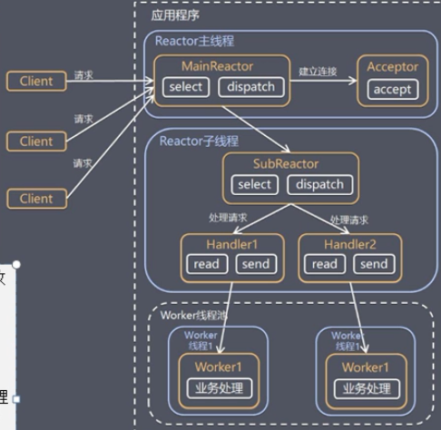
Reactor主从多线程
 | 1 Reactor主线程MainReactor对象通过select监听连接事件后，通过acceptor处理连接事件
 | 2.当acceptor处理连接事件后，mainreactor将连接分配给subreactor
 | 3.subrector将连接加入到连接队列进行监控，并创建handler进行各种事件处理
 | 4.当有新事件发生时，subreactor就会调用对应的handler处理
 | 5.Handler通过read读取数据，分发给后面的worker线程处理
 | 6.worker线程池分配独立的worker线程进行业务处理，并返回结果
 | 7.Handler收到响应的结果后，在通过send将结果返回给client
 | 8.Reactor主线程可以对应多个Reactor子线程，MainRecator可以关联多个SubReactor

 |  |  |  |  | 需求是否合理
 |  |  |  |  | 入股可行，优先级判断

 |  |  |  |  | 本地生活 | 美团类似 | java，aux，rocketmq，rpc，
 |  |  |  |  | 营销平台

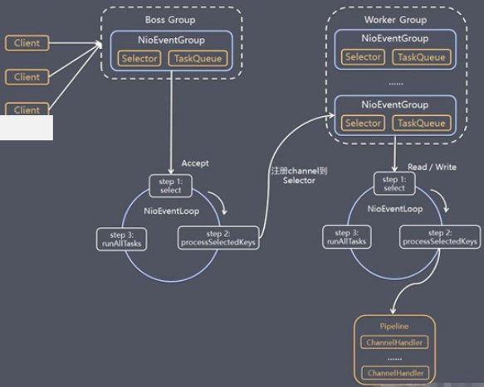
Netty模型
 | 1.Netty抽象出来两个线程池
 |  | BossGroup专门负责接收客户端的连接
 |  | WorkerGroup专门负责网络的读写
 | 2.BossGroup和WorkerGroup类型都是NioEventLoopGroup
 | 3.NioEventLoopGroup相当于一个事件循环组，这个组中含有多个事件循环
 |  | 每一个事件循环都是NioEventLoop
 | 4.NioEventLoop表示一个不断循环的执行处理任务的线程，
 |  | 每个NioEventLoop都有一个selector，用于监听绑定在其上的socket的网络通讯
 | 5.NioEventLoop可以有多个线程，即可以含有多个NioEventLoop
 | 6.每个Boss NioEventLoop循环执行的步骤有3步
 |  | 轮训accept事件
 |  | 处理accept事件，与client建立连接，生成NioEventLoop,并将其
 |  |  | 注册到worker NioEventLoop上的selector
 |  | 处理任务队列的任务（runAllTasks）
 | 7.每个Worker NioEventLoop循环执行的步骤
 |  | 轮训read,write事件
 |  | 处理read,write事件，对应的NioEventLoop处理
 |  | 处理任务队列的任务，runAllTAsks
 | 8.每个Worker NioEventLoop处理业务时，会使用pipeline管道，
 |  | 管道中包含了channel，通过管道可以获取到对应通道
 |  | 管道中维护了多个处理器

几种序列化协议
 | XML | 优点：人机可读性好，可指定元素或特性的名称。
 |  | 缺点：序列化数据只包含数据本身以及类的结构，不包括类型标识和程序集信息；只能序列化公共属性和字段；不能序列化方法；文件庞大，文件格式复杂，传输占带宽。
 |  | 适用场景：当做配置文件存储数据，实时数据转换。

 | JSON | 优点：兼容性高、数据格式比较简单，易于读写、序列化后数据较小，可扩展性好，兼容性好、与 XML 相比，其协议比较简单，解析速度比较快。
 |  | 缺点：数据的描述性比 XML 差
 |  | 适用场景（可替代ＸＭＬ）：跨防火墙访问、可调式性要求高、基于 Webbrowser 的 Ajax 请求、传输数据量相对小，实时性要求相对低（例如秒级别）的服务。

 | Fastjson | 优点：接口简单易用、目前 java 语言中最快的 json 库。
 |  | 缺点：过于注重快，而偏离了“标准”及功能性、代码质量不高，文档不全。
 |  | 适用场景：协议交互、Web 输出、Android 客户端

 | Thrift | 优点：序列化后的体积小, 速度快、支持多种语言和丰富的数据类型、对于数据字段的增删具有较强的兼容性、支持二进制压缩编码。
 |  | 缺点：使用者较少、跨防火墙访问时，不安全、不具有可读性，调试代码时相对困难、不能与其他传输层协议共同使用（例如 HTTP）、
 |  |  | 无法支持向持久层直接读写数据，即不适合做数据持久化序列化协议。
 |  | 适用场景：分布式系统的 RPC 解决方案

 | Protobuf | 优点：序列化后码流小，性能高、结构化数据存储格式（XML JSON 等）、通过标识字段的顺序，可以实现协议的前向兼容、结构化的文档更容易管理和维护。
 |  | 缺点：需要依赖于工具生成代码、支持的语言相对较少，官方只支持Java 、C++ 、python。
 |  | 适用场景：对性能要求高的 RPC 调用、具有良好的跨防火墙的访问属性、适合应用层对象的持久化

粘包、拆包发生原因
 | 要发送的数据大于TCP发送缓冲区剩余空间大小，将会发生拆包
 | 待发送数据大于MSS（最大报文长度），TCP在传输前将进行拆包。
 | 要发送的数据小于TCP发送缓冲区的大小，TCP将多次写入缓冲区的数据一次发送出去，将会发生粘包。
 | 接收数据端的应用层没有及时读取接收缓冲区中的数据，将发生粘包。

粘包、拆包解决办法
 | 发送端给每个数据包添加包首部，首部中应该至少包含数据包的长度，这样接收端在接收到数据后，通过读取包首部的长度字段，便知道每一个数据包的实际长度了。
 | 发送端将每个数据包封装为固定长度（不够的可以通过补0填充），这样接收端每次从接收缓冲区中读取固定长度的数据就自然而然的把每个数据包拆分开来。
 | 可以在数据包之间设置边界，如添加特殊符号，这样，接收端通过这个边界就可以将不同的数据包拆分开。

Netty的粘包/拆包是怎么处理的，有哪些实现？
 | FixedLengthFrameDecoder
 |  | 对于使用固定长度的粘包和拆包场景，可以使用FixedLengthFrameDecoder，该解码一器会每次读取固定长度的消息，如果当前读取到的消息不足指定长度，那么就会等待下一个消息到达后进行补足。
 | LineBasedFrameDecoder与DelimiterBasedFrameDecoder
 |  | 对于通过分隔符进行粘包和拆包问题的处理，Netty提供了两个编解码的类，
 |  | LineBasedFrameDecoder的作用主要是通过换行符，即\n或者\r\n对数据进行处理
 |  | DelimiterBasedFrameDecoder的作用则是通过用户指定的分隔符对数据进行粘包和拆包处理
 | LengthFieldBasedFrameDecoder与LengthFieldPrepender
 |  | LengthFieldBasedFrameDecoder与LengthFieldPrepender需要配合起来使用，其实本质上来讲，这两者一个是解码，一个是编码的关系。

Pipeline
 | 作用就是可以通过pipeline，用户可以往channel写数据，从channel读数据
 | 本质是一个双向链表
 | 他可以调用当数据出站的方法和入站的方法，同时也能遍历内部的链表。

Netty任务队列有3中
 | 普通任务 TaskQueue
 | 定时任务 scheduledTaskQueue
 | 非当前Reactor线程调用Channel的各种方法

ChannelFuture
 | 接受异步IO操作的结果，可以通过它提供的方法来检测执行是否完成，比如检测计算等等
 | 是一个接口，可以添加监听器，当监听的事件发生时，就会通知到监听器

Future-Listener机制
 | 当Future对象刚刚创建时，处于非完成状态，调用者可以通过返回的ChannelFuture来获取操作执行的状态，
 |  | 注册监听函数来执行完成后的操作
 | 相比传统阻塞IO，执行IO操作后线程会被阻塞住，知道操作完成
 | 异步处理好处是不会造成线程阻塞，线程在IO操作期间可以执行别的程序

ByteBuf
 | Netty里的内存管理是通过ByteBuf这个类作为桥梁连接着业务代码与jdk底层的内存。

handler()和childHandler()的主要区别
 | handler()对应的是bossGroup，是发生在初始化的时候，
 | childHandler()对应的是workerGroup，是发生在客户端连接之后。

Bootstrap,ServerBootstrap
 | Bootstrap用于配置Netty启动类，Bootstrap用于客户端配置，ServerBootstrap用户服务端配置

Bootstrap参数说明
 | group:
 |  | Server配置时需要传入两个EvenLoopGroup，一个boss，一个worker
 |  | 客户端配置时只要一个EvenLoopGroup
 | channel：用来设置一个服务器端的通道实现
 | option：用来给ServerChannel添加配置
 | childOption：用来给接收到的通道添加配置
 | childHandler：用来设置业务处理类（自定义的Handler，需要创建一个通道初始化对象ChannelInitializer）
 | bind：用于服务器端，用来设置占用的端口号
 | connect：用于客户端，用来连接服务器端

ChannelOption
 | 创建Channel实例后需要设置ChannelOption参数
 | SO_BROADCAST：初始化服务器可连接队列大小
 | SO_KEEPALIVE：一直保持连接活动状态

EvenLoopGroup/NioEventLoopGroup
 | EvenLoopGrou是一组EventLoop的抽象，Netty为了更好的利用多和CPU资源，一般会有多个EventLoop同事工作
 | 每个EventLoop维护一个Selector实例
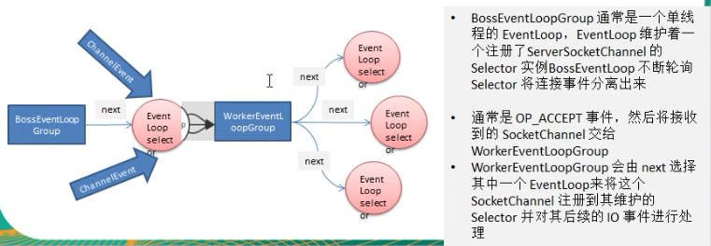

Unpooled
 | Netty提供一个专门用来操作缓冲区的工具（数据容器）

Netty启动过程源码分析serverBootstrap.bind
 | doBind:
 |  | initAndRegister()初始化和注册,并且返回ChannelFuture
 |  |  | 通过channelFactory反射创建一个channel
 |  |  | 通过init(channel)初始化channel信息
 |  |  |  | 获取初始化ServerBootstrap时定义的option()方法中的数据
 |  |  |  |  | 保存ChannelOptions
 |  |  |  | 获取初始化ServerBootstrap时定义的attr()方法中的数据
 |  |  |  |  | 保存childOptions
 |  |  |  | 获取channel中的一个pipeline, |  |  |  | p.addLast(new ChannelInitializer<Channel>()
 |  |  |  |  | 添加Handler(配置服务端的pipeline) |  |  |  | pipeline.addLast(handler);
 |  |  |  |  | 添加连接接入器ServerBootstrapAcceptor |  |  |  |  | pipeline.addLast(new ServerBootstrapAcceptor(

 |  |  | 通过nio启动初始化工作注册，返回ChannelFuture
 |  |  |  | ChannelFuture regFuture = config().group().register(channel);

 |  | 如果注册完成调用doBind0
 |  | doBind0
 |  |  | channel.eventLoop().execute(new Runnable() {
 |  |  | run方法中将channel和地址，端口号进行绑定
 |  |  | 并且addListener(ChannelFutureListener.CLOSE_ON_FAILURE);
 |  | 返回ChannelFuture

Netty接受请求过程源码分析（Netty启动后如何接受客户端请求，当BossGroup和Client产生连接后怎么讲Channel注册到WorkerGroup上）
 | 接受连接----->创建一个新的NioSocketChannel----------->注册到一个 worker EventLoop 上--------> 注册selecot Read 事件。

 | 1.服务器轮询 Accept 事件，获取事件后调用 unsafe 的 read 方法
 | 2.doReadMessages 创建 NioSocketChannel 对象
 |  | 创建 ServerSocketChanel 类似创建相关的 pipeline
 | 3.随后执行pipeline.fireChannelRead 方法，并将自己绑定到一个 chooser 选择器选择的 workerGroup 中的一个 EventLoop。
 | 4.在注册的同时，调用用户程序中设置的 ChannelInitializer handler，向管道中添加一个自定义的处理器
 |  | ，随后立即删除这个 ChannelInitializer handler，为什么呢？因为初始化好了，不再需要。 |  |  |  |  |  |  |  |  | doReadMessages
 | 5.其中再调用管道的 channelActive 方法中，会将曾经注册过的 Nio 事件改成读事件，开始真正的读监听。 |  |  |  |  |  |  |  |  |  | fireChannelRead

ChannelPipeline调度Handle

ChannelPipeline
 | ChannelPipeline类是ChannelHandler实例对象的链表，用于处理或截获通道的Inbound和Outbound数据。
 | ChannelPipeline中维护了一个由ChannelHandlerContext组成的双向链表
 |  | 每个ChannelHandlerContext中关联了一个ChannelHandler

 | InboundHandler顺序执行，OutboundHandler逆序执行
 | InboundHandler之间传递数据，通过ctx.fireChannelRead(msg)
 | InboundHandler通过ctx.write(msg)，则会传递到outboundHandler
 | 使用ctx.write(msg)传递消息，Inbound需要放在结尾，在Outbound之后，不然outboundhandler会不执行；
 |  | 但是使用channel.write(msg)、pipline.write(msg)情况会不一致，都会执行,那是因为channel和pipline会贯穿整个流。
 | outBound和Inbound谁先执行，针对客户端和服务端而言，客户端是发起请求再接受数据，先outbound再inbound，服务端则相反。

 | 入站事件从链表的head往后传递到最后一个入站的handler
 | 出站事件会从链表tail往前传递到最前一个出站的handler

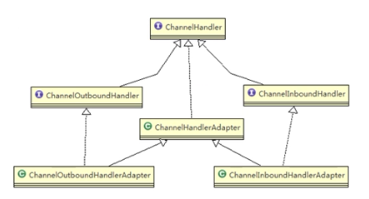
ChannelHandler
 | ChannelHandler下主要是两个子接口
 |  | ChannelInboundHandler(入站): 处理输入数据和Channel状态类型改变。
 |  |  | 适配器: ChannelInboundHandlerAdapter（适配器设计模式）
 |  |  | 常用的: SimpleChannelInboundHandler
 |  | ChannelOutboundHandler(出站): 处理输出数据
 |  |  | 适配器: ChannelOutboundHandlerAdapter

 | 每一个Handler都一定会处理出站或者入站
 | 例如对于入站的Handler可能会继承SimpleChannelInboundHandler或者ChannelInboundHandlerAdapter,
 |  | 而SimpleChannelInboundHandler又是继承于ChannelInboundHandlerAdapter
 | Channel 生命周期(执行顺序也是从上倒下)
 |  | （1）channelRegistered: channel注册到一个EventLoop。
 |  | （2）channelActive: 变为活跃状态（连接到了远程主机），可以接受和发送数据
 |  | （3）channelInactive: channel处于非活跃状态，没有连接到远程主机
 |  | （4）channelUnregistered: channel已经创建，但是未注册到一个EventLoop里面，也就是没有和Selector绑定

 | ChannelHandler 生命周期
 |  | handlerAdded： 当 ChannelHandler 添加到 ChannelPipeline 调用
 |  | handlerRemoved： 当 ChannelHandler 从 ChannelPipeline 移除时调用
 |  | exceptionCaught： 当 ChannelPipeline 执行抛出异常时调用

 | ChannelInboundHandler：处理入站IO事件（读）
 | ChannelOutboundHandler：处理出站IO事件(写）
 | 适配器：
 | ChannelInboundHandlerAdapter：处理入站IO事件
 | ChannelOutboundHandlerAdapter：处理出站IO事件

 | 出栈入栈的说明：
 | 事件的运动方向是从客户端到服务器端，称为出站ChannelOutboundHandler
 | 事件的运动方向是从服务器端到客户端，称为入站ChannelInboundHandler

ChannelHandlerContext
 | ChannelPipeline并不是直接管理ChannelHandler，而是通过ChannelHandlerContext来间接管理
 | ChannelHandlerContext实际类型是DefaultChannelHandlerContext
 | 保存Channel相关的所有上下文信息，同事关联一个ChannelHandler对象
 | 包含一个具体的时间处理器ChannelHandler
 | 也绑定了对应的pipeline和Channel的信息，方便对ChannelHandler调用
 | 属于ChannelPipeline和ChannelHandler的桥梁

Netty心跳
 | netty 提供的 IdleStateHandler，ReadTimeoutHandler,WriteTimeoutHandler三个参数
 | IdleStateHandler包含以下三个定时任务类：
 |  | long readerIdleTime : 表示多长时间没有读, 就会发送一个心跳检测包检测是否连接
 |  | long writerIdleTime : 表示多长时间没有写, 就会发送一个心跳检测包检测是否连接
 |  | long allIdleTime : 表示多长时间没有读写, 就会发送一个心跳检测包检测是否连接
 |  | 在一段时间内读取，写入或读写同时执行的操作没有执行的时候，触发IdleStateEvent
 |  |  | 当 IdleStateEvent 触发后 , 就会传递给管道 的下一个handler去处理
 |  |  | 通过调用(触发)下一个handler 的 userEventTiggered

Netty心跳源码解析（IdleStateHandler)
 | IdleStateHandler
 |  | 当连接的空闲时间（读或者写）太长时，将会触发一个 IdleStateEvent 事件。
 |  | 然后，你可以通过你的 ChannelInboundHandler 中重写 userEventTrigged 方法来处理该事件。

 |  | 当服务器和客户端没有任何读写交互时，并超过了给定的时间，则会触发用户 handler 的 userEventTriggered 方法。
 |  |  | 用户可以在这个方法中尝试向对方发送信息，如果发送失败，则关闭连接。

 |  | IdleStateHandler 的实现基于 EventLoop 的定时任务，每次读写都会记录一个值，
 |  |  | 在定时任务运行的时候，通过计算当前时间和设置时间和上次事件发生时间的结果，来判断是否空闲。

 |  | 内部有 3 个定时任务，分别对应读事件，写事件，读写事件。通常用户监听读写事件就足够了。

 |  | IdleStateHandler 内部也考虑了一些极端情况：客户端接收缓慢，一次接收数据的速度超过了设置的空闲时间。
 |  |  | Netty 通过构造方法中的 observeOutput 属性来决定是否对出站缓冲区的情况进行判断。

 |  | 如果出站缓慢，Netty 不认为这是空闲，也就不触发空闲事件。但第一次无论如何也是要触发的。
 |  |  | 因为第一次无法判断是出站缓慢还是空闲。当然，出站缓慢的话，OOM 比空闲的问题更大。

 |  | 所以，当你的应用出现了内存溢出，OOM之类，并且写空闲极少发生（使用了 observeOutput 为 true），那么就需要注意是不是数据出站速度过慢。

 |  | 默认 observeOutput 是 false，意思是，即使你的应用出站缓慢，Netty 认为是写空闲。

 |  | 可见这个 observeOutput 的作用好像不是那么重要，如果真的发生了出站缓慢，判断是否空闲根本就不重要了，重要的是 OOM。所以 Netty 选择了默认 false。

 |  | 还有一个注意的地方：刚开始我们说的 ReadTimeoutHandler ，就是继承自 IdleStateHandler，
 |  |  | 当触发读空闲事件的时候，就触发 ctx.fireExceptionCaught 方法，并传入一个 ReadTimeoutException，然后关闭 Socket。

 |  | 而 WriteTimeoutHandler 的实现不是基于 IdleStateHandler 的，他的原理是，
 |  |  | 当调用 write 方法的时候，会创建一个定时任务，任务内容是根据传入的 promise 的完成情况来判断是否超出了写的时间。
 |  |  | 当定时任务根据指定时间开始运行，发现 promise 的 isDone 方法返回 false，表明还没有写完，说明超时了，则抛出异常。
 |  |  | 当 write 方法完成后，会打断定时任务。

Eventloop
 | EventLoop 的作用是一个死循环，而这个循环中做3件事情：
 |  | 条件的等待 Nio 事件。
 |  | 处理 Nio 事件。
 |  | 处理消息队列中的任务。

handler中加入线程池和Context中添加线程池源码
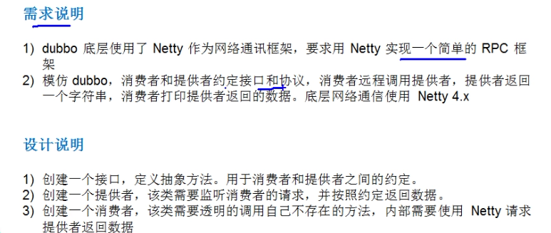

RPC
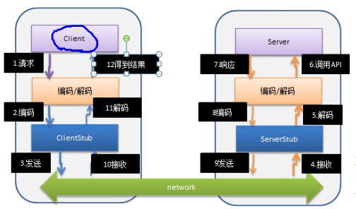

NIO写一个简单的客户端，服务器通讯
 | Server
 |  | 1 创建ServerSocketChannel
 |  | 2 绑定一个端口6666, 在服务器端监听
 |  | 3 设置为非阻塞
 |  | 4 得到一个Selecor对象
 |  | 5 把 serverSocketChannel 注册到 selector
 |  | 6 循环等待客户端连接
 |  |  | 如果有selector中的selectedKey大于0就取到相关的 selectionKey集合
 |  |  | 遍历 Set<SelectionKey>，判断SelectedKey的事件类型，对应不同的事件做不同的处理

 | Client
 |  | 1 创建客户端socket
 |  | 2 设置为非阻塞
 |  | 3 读取服务端的IP和端口号
 |  | 4 连接服务器
 |  | 5 连接成功，发送数据，将字符串中的数据以字节的方式放到缓冲中
 |  | 6 发送数据，将buffer数据写入channel

基础
TCP、UDP的区别
 | TCP面向连接（如打电话要先拨号建立连接）;UDP是无连接的，即发送数据之前不需要建立连接
 | TCP连接传送的数据，无差错，不丢失，不重复，且按序到达;UDP尽最大努力交付，即不保证可靠交付
 | TCP面向字节流，实际上是TCP把数据看成一连串无结构的字节流;UDP是面向报文的
 |  | UDP没有拥塞控制，因此网络出现拥塞不会使源主机的发送速率降低（对实时应用很有用，如IP电话，实时视频会议等）
 | 每一条TCP连接只能是点到点的;UDP支持一对一，一对多，多对一和多对多的交互通信
 | TCP首部开销20字节;UDP的首部开销小，只有8个字节
 | TCP的逻辑通信信道是全双工的可靠信道，UDP则是不可靠信道

TCP协议如何保证可靠传输？
TCP的握手、挥手机制？
 | 首先时第一次握手，客户机给服务器发送SYN报文
 | 然后是第二次握手，服务器接收到这个SYN包，反馈客户机ACK
 | 最后是第三次握手：客户机接收到服务器的报文，反馈给服务器成功接受的信息。然后这个TCP连接就建立了

粘包、拆包发生原因
 | 要发送的数据大于TCP发送缓冲区剩余空间大小，将会发生拆包
 | 待发送数据大于MSS（最大报文长度），TCP在传输前将进行拆包。
 | 要发送的数据小于TCP发送缓冲区的大小，TCP将多次写入缓冲区的数据一次发送出去，将会发生粘包。
 | 接收数据端的应用层没有及时读取接收缓冲区中的数据，将发生粘包。

粘包、拆包解决办法
 | 发送端给每个数据包添加包首部，首部中应该至少包含数据包的长度，这样接收端在接收到数据后，通过读取包首部的长度字段，便知道每一个数据包的实际长度了。
 | 发送端将每个数据包封装为固定长度（不够的可以通过补0填充），这样接收端每次从接收缓冲区中读取固定长度的数据就自然而然的把每个数据包拆分开来。
 | 可以在数据包之间设置边界，如添加特殊符号，这样，接收端通过这个边界就可以将不同的数据包拆分开。

Netty的粘包/拆包是怎么处理的，有哪些实现？
 | FixedLengthFrameDecoder
 |  | 对于使用固定长度的粘包和拆包场景，可以使用FixedLengthFrameDecoder，该解码一器会每次读取固定长度的消息，如果当前读取到的消息不足指定长度，那么就会等待下一个消息到达后进行补足。
 | LineBasedFrameDecoder与DelimiterBasedFrameDecoder
 |  | 对于通过分隔符进行粘包和拆包问题的处理，Netty提供了两个编解码的类，
 |  | LineBasedFrameDecoder的作用主要是通过换行符，即\n或者\r\n对数据进行处理
 |  | DelimiterBasedFrameDecoder的作用则是通过用户指定的分隔符对数据进行粘包和拆包处理
 | LengthFieldBasedFrameDecoder与LengthFieldPrepender
 |  | LengthFieldBasedFrameDecoder与LengthFieldPrepender需要配合起来使用，其实本质上来讲，这两者一个是解码，一个是编码的关系。

网络七层
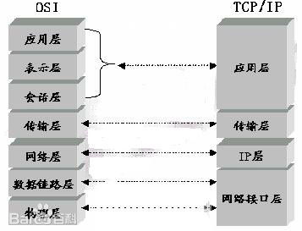

 | 应用层：应用程序间沟通的层，如简单电子邮件传输（SMTP）、文件传输协议（FTP）、网
 | 络远程访问协议（Telnet）、超文本传输协议(HTTP)、可扩展通讯和表示协议（XMPP）等。
 | 传输层：在此层中，它提供了节点间的数据传送服务，如传输控制协议（TCP）、用户数据
 | 报协议（UDP）等，TCP 和 UDP 给数据包加入传输数据并把它传输到下一层中，这一层负责传送数据，
 | 并且确定数据已被送达并接收。

 | 互连网络层：负责提供基本的数据封包传送功能，让每一块数据包都能够到达目的主机（但
 | 不检查是否被正确接收），如网际协议（IP）。

 | 网络接口层：对实际的网络媒体的管理，定义如何使用实际网络（如 Ethernet、SerialLine
 | 等）来传送数据。

NIO
36
 | 一次正常的文件读写拷贝：4次转换，3次读写来实现
 | DMA:direct memory access 直接内存拷贝不适用CPU

 | memorymap（内存映射）
 |  | 通过内存映射，将文件映射到内核缓冲区，同事，用户空间可以共享内核空间的数据。
 |  | 这样在进行网络传输时，就可以减少内核空间到用户空间的拷贝次数（减少1次拷贝）

 | sendFile
 |  | 有一次cpu的拷贝，但是kernel buffer到socket buffer拷贝的信息很少，比如length,offset，几乎可以忽略
 |  | 避免了从内核缓冲区拷贝到SocketBuffer的操作，直接拷贝到协议栈，从而再一次减少了数据拷贝

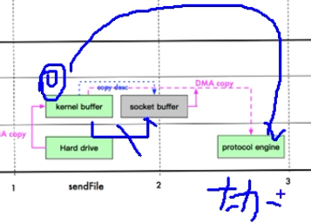

memorymap和sendFile区别
 | mmap适合小数据量读写，sendFile适合大文件传输
 | mmap需要4次上下文切换，3次数据拷贝；sendFile需要3次上下文切换，最少需要两次数据拷贝
 | sendFile可以利用DMA方式，减少CPU拷贝，mmap则不能（必须从内核拷贝到Socket缓冲区）

Netty启动过程源码分析
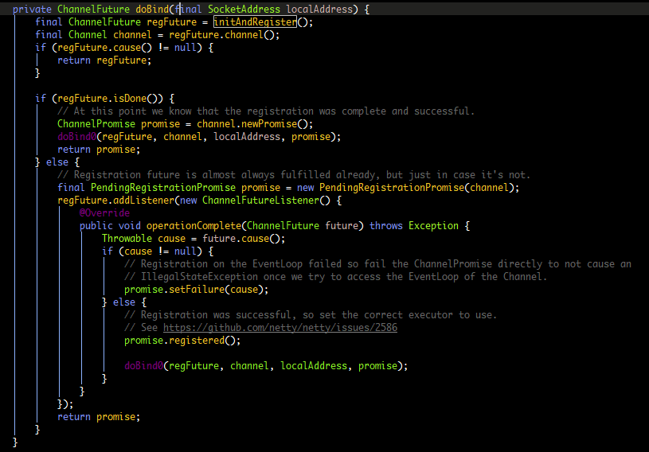
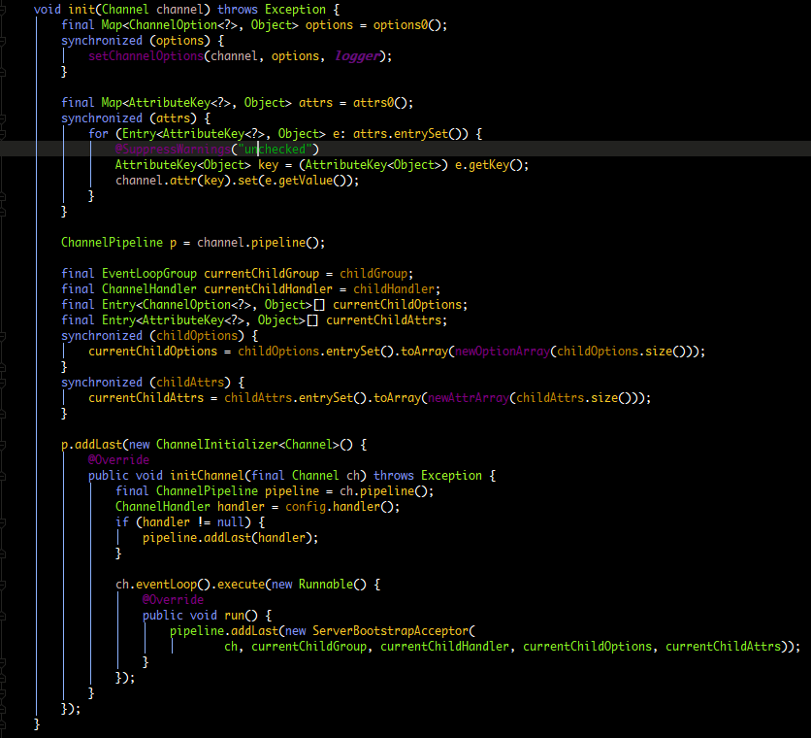
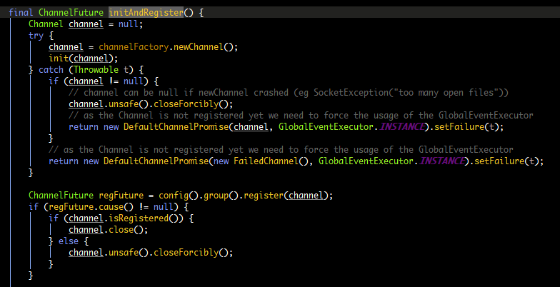

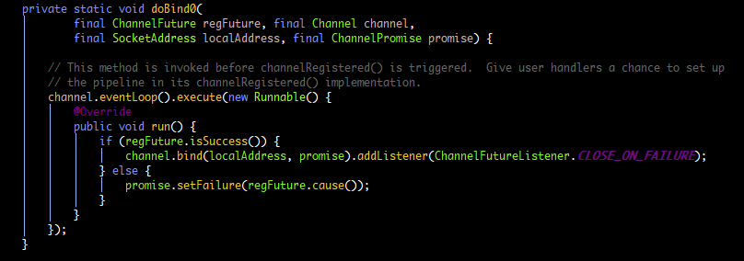

第一步 保存ChannelOptions
 | 保存ChannelAttrs

第二步 保存childOptions
 | 保存childAttrs

第三步 添加Handler(配置服务端的pipeline)

第四步 添加连接接入器ServerBootstrapAcceptor

